BOMBA DE CALOR
Desenvolvido pelo Departamento de Engenharia - EMMETI BRASIL - 2025

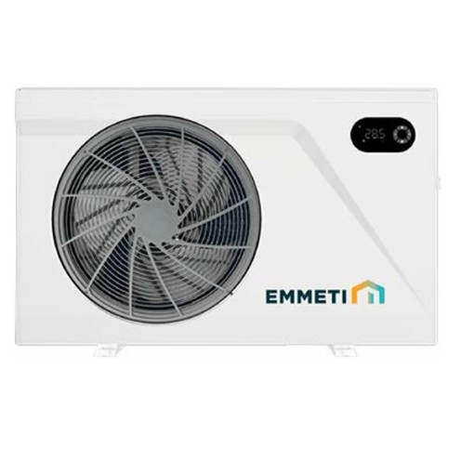

BOMBA DE CALOR INVERTER - Linha Heating Pool Emmeti
DIMENSIONAMENTO DE BOMBA DE CALOR

 | DIMENSIONAR

 | AJUDA

Este sistema funciona exclusivamente como indicativo para o dimensionamento de bombas de calor. Para valores exatos, consulte um profissional especializado. Pois o dimensionamento depende de diversos fatores, como: temperatura ambiente, temperatura desejada da água, localização da piscina, incidência de vento e sol, volume em metros cúbicos, área superficial e se a piscina é aberta ou coberta. Não há fórmula matemática exata para esse cálculo, pois cada piscina apresenta comportamento térmico distinto, inclusive ao longo de um mesmo dia. Em caso de dúvidas, a Equipe Técnica e de Qualidade da EMMETI estão à disposição para prestar suporte adequado. A EMMETI orienta a elevação do IOC a cada 4 horas e recomenda o uso de capa térmica, pois seu uso irá reduzir o custo de energia. Os manuais e guias das bombas de calor EMMETI estão disponíveis para download no nosso site:

https://www.emmeti.com.br/pdf/catalogos/folder-bomba-de-calor-para-piscinas.pdf

DIMENSIONAMENTO
-
-
 |  |  |  |  | AJUDA |  | INICIO | RELATÓRIO

REFERÊNCIAS
 | DIMENSÕES |  | TEMPERATURAS |  | CARACTERISTICAS

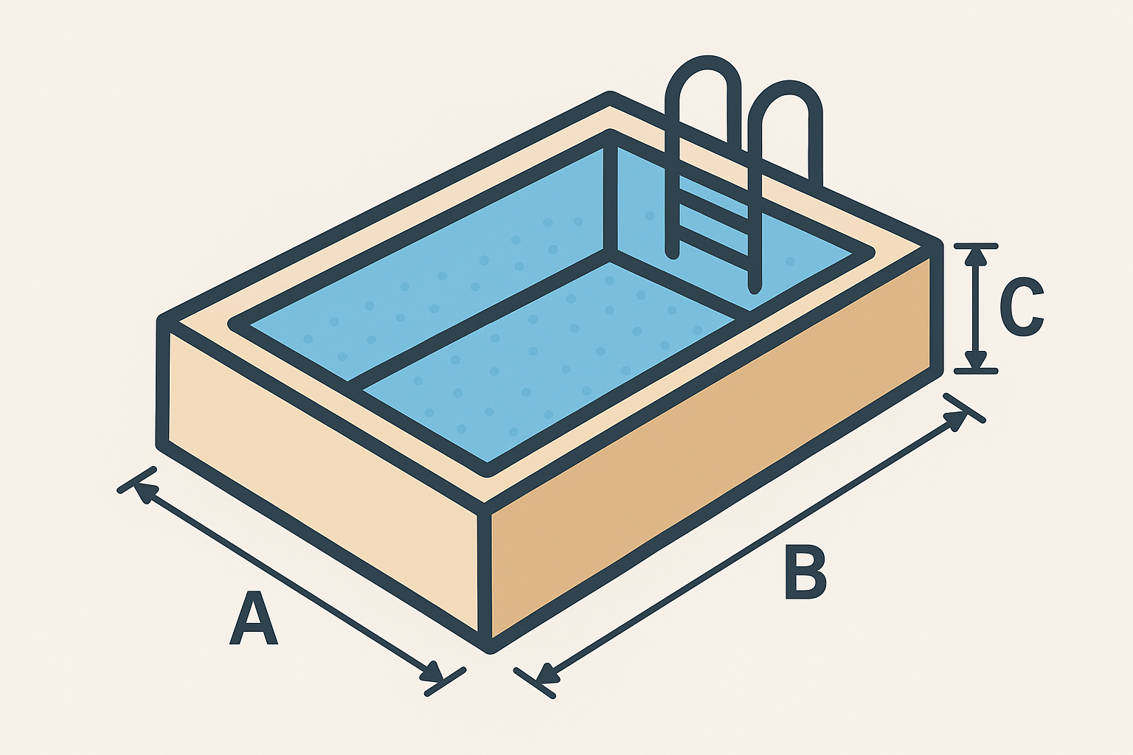

PISCINA
PISCINA
PISCINA

A - LARGURA |  | TEMPERATURA INICIAL (°C) |  | BORDA INFINITA |  | NÃO

B - COMPRIMENTO |  | TEMPERATURA FINAL (°C) |  | CASCATA |  | NÃO
VOLUME
DIFERENÇA
C - PROFUNDIDADE |  |  |  | PISCINA COBERTA |  | NÃO

ANEXO
0M³
AMBIENTE
0°C
 |  |  |  | CAPA TERMICA |  | NÃO

INSERIR VOLUME MANUALMENTE (L)
AMBIENTE
A - LARGURA |  | TEMPERATURA AMBIENTE (°C)

B - COMPRIMENTO
 |  |  |  | TEMPO AQUECIMENTO (H) |  | 24
C - PROFUNDIDADE
 |  |  |  | VELOCIDADE DO VENTO |  | SEM VENTO

Os valores apresentados são estimativos para uso de 1 Bomba de Calor, e podem sofrer variações caso a perda térmica seja superior ao limite tolerado e/ou as informações fornecidas não condizem com a realidade da instalação.

REFERENCIAS
-
-
 |  |  | AJUDA | INICIO | RELATÓRIO

VOLTAR
 | REFERÊNCIAS

SIMULAÇÃO PARA MULTIPLAS BOMBAS

 |  | 0
 |  | -

AJUDA
 |  |  | AJUDA

 | INICIO | DIMENSIONAR |  | REFERENCIAS

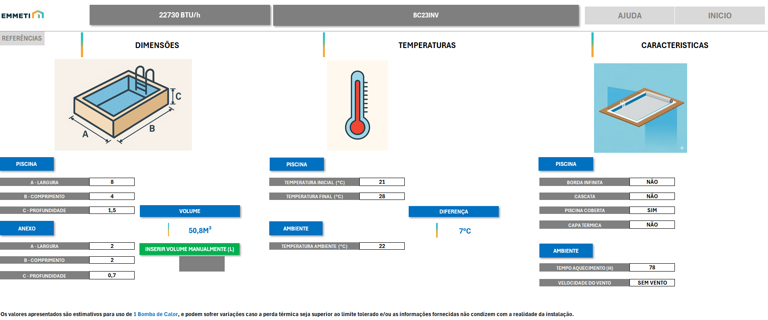

INFORMAR AS TEMPERATURAS
2
INFORMAR AS DIMENSÕES DA PISCINA (A /B / C)
1
INFORMAR AS CARACTERISTICAS
3

1
DIMENSÕES

AS DIMENSÕES NECESSÁRIAS SÃO LARGURA, COMPRIMENTO E PROFUNDIDADE DA PISCINA, ELA RETORNARÁ AUTOMATICAMENTE O VOLUME DA SUA PISCINA. DEVE-SE INCLUIR TAMBÉM AS MEDIDAS DOS ANEXOS (DECK MOLHADO OU OUTRA ÁREA QUE COMPÕE O AMBIENTE DA PISCINA E QUE SERÁ AQUECIDO. CASO SÓ TENHA O VOLUME TOTAL DA PISCINA, PODE INSERIR DIRETAMENTE NO CAMPO VERDE, LEMBRANDO QUE A MEDIDA SERÁ EM LITROS (1000 LITROS = 1M³).

TEMPERATURAS
2

VOCÊ INFORMARÁ A TEMPERATURA INICIAL DA ÁGUA DA SUA PISCINA ANTES DO AQUECIMENTO, E DETERMINARÁ O VALOR DA TEMPERATURA A SER ALCANÇADA PELO AQUECIMENTO; TAMBÉM IRÁ INFORMAR A TEMPERATURA MÉDIA DO LOCAL ONDE A PISCINA ESTÁ.

CARACTERISTICAS
3

APONTAR AS CARACTERISTICAS QUE COMPLEMENTAM A INSTALAÇÃO DA PISCINA E QUE AJUDAM A DIMENSIONAR A BOMBA DE CALOR. POR EXEMPLO, A CAPA TÉRMICA CONTRIBUI PARA QUE O AQUECIMENTO DA PISCINA ACONTEÇA DE FORMA MAIS ACELERADA, POIS IMPEDE A DISCIPAÇÃO DO CALOR.

OBS: - EM REFERÊNCIAS É POSSIVEL TER UMA BASE DOS TEMPERATURAS MÉDIAS POR REGIÃO E ESTADO, ALÉM DE SABER UMA ESTIMATIVA DE TEMPERATURA ESPERADA PARA CADA TIPO DE UTILIZAÇÃO DA PISCINA. NELA VOCÊ TAMBÉM ENCONTRA A MÉDIA DA VELOCIDADE DO VENTO EM CADA ESTADO E REGIÃO, ALÉM OUTROS DADOS QUE PODEM AJUDAR A PREENCHER A PLANILHA DE DIMENSIONAMENTO.

NA PARTE SUPERIOR É POSSIVEL VERIFICAR TANTO A POTÊNCIA NECESSÁRIA PARA ATENDER AS CARACTERISTICAS DA PISCINA, QUANTO A INDICAÇÃO DA BOMBA MAIS ADEQUADA.

POTÊNCIA NECESSÁRIA
MODELO SUGERIDO

PODE OCORRER QUE A POTÊNCIA NECESSÁRIA PARA AQUECIMENTO DA PISCINA SEJA MAIS ELEVADA DO QUE A MAIOR POTÊNCIA DAS BOMBAS COMERCIALIZADAS, SENDO NECESSARIO VERIFICAR O USO DE MAIS BOMBAS OU AJUSTAR AS CARACTERISTICAS COMPLEMENTARES DA PISCINA PARA AUXILIAR NA EFICIÊNCIA DA BOMBA INDICADA. EM REFERENCIAS HÁ UM SIMULADOR PARA MULTIPLAS BOMBAS.

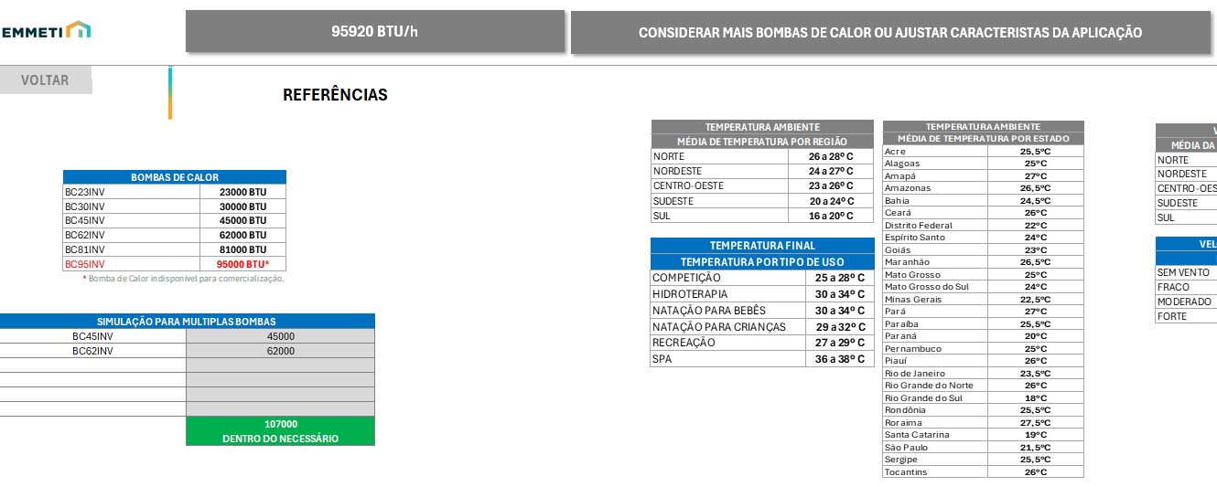

MODELO SUGERIDO

SIMULADOR

NO SIMULADOR, VOCÊ IRA INFORMAR AS BOMBAS NOS CAMPOS BRANCOS, E NO CAMPO AO LADO, AUTOMATICAMENTE , O SIMULADOR INFORMARÁ OS BTUS CORRESPONDENTES DA MAQUINA E TAMBÉM DARÁ UMA PRÉVIA DOS BTUS TOTAIS, E SE ESSA SOMA ESTA DENTRO DO NECESSÁRIO.

EM RELATÓRIOS, É POSSIVEL VERIFICAR AS INFORMAÇÕES TÉCNICAS DA BOMBA SUGERIDA PELO DIMENCIONADOR, ALÉM DE REVISAR AS INFORMAÇÕES INSERIDAS PARA A BASE DE CALCULO DE DIMENSIONAMENTO. ELA MOSTRA TAMBÉM UMA ESTIMATIVA DE CONSUMO (kW/h) E VALOR PARA ESSE CONSUMO, PODENDO DEFINIR O CONSUMO EM USO DIÁRIO OU AOS FINAIS DE SEMANA. TAMBÉM É POSSÍVEL ALTERAR O VALOR DO DO kW/h PARA A REALIDADE DA REGIÃO ONDE A BOMBA SERÁ INSTALADA.

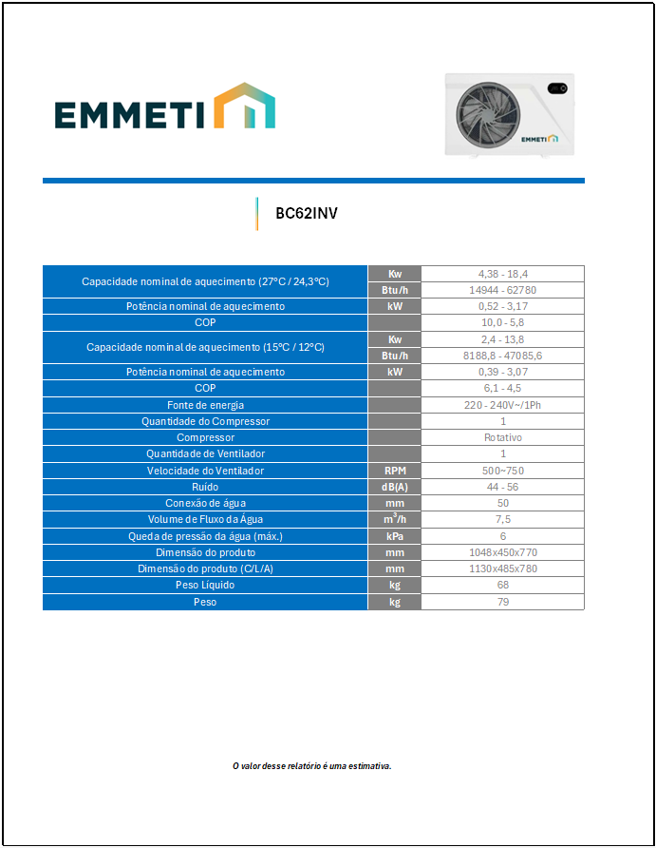
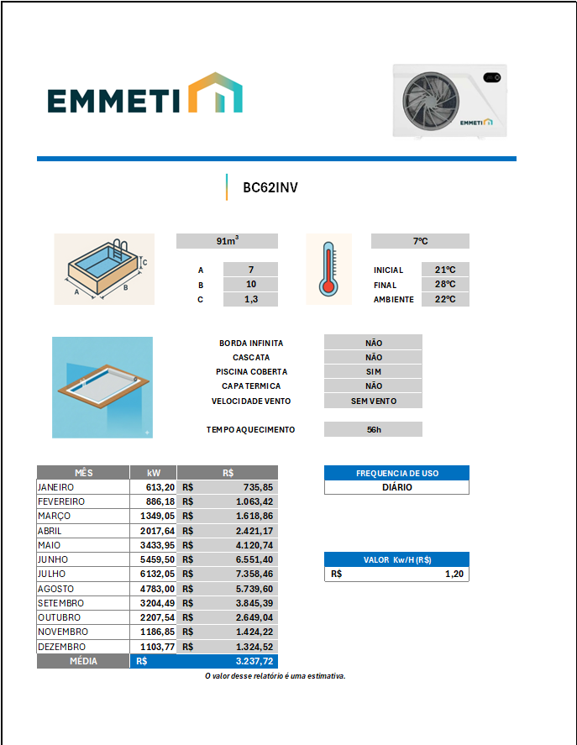

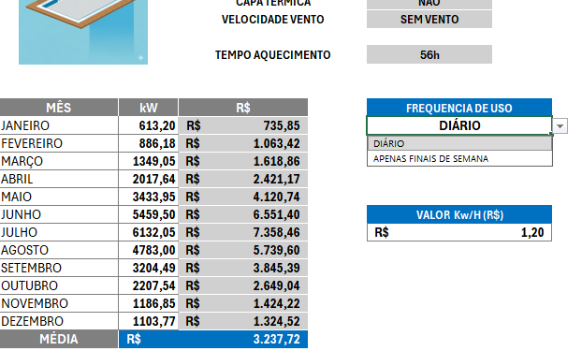

SELECIONAR A OPÇÃO DESEJADA

AO SELECIONAR A OPÇÃO "APENAS FINAIS DE SEMANA" EM FREQUÊNCIA DE USO, SERÁ HABILITADA A INSERÇÃO DAS HORAS DE UTILIZAÇÃO AOS FINAIS DE SEMANA. O QUADRO DE CONSUMO E VALORES IRÁ MUDAR DE COR E ATUALIZARÁ OS VALORES.

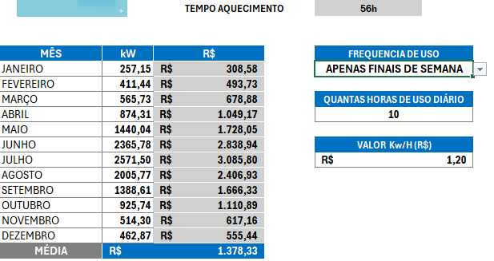

RELATÓRIO
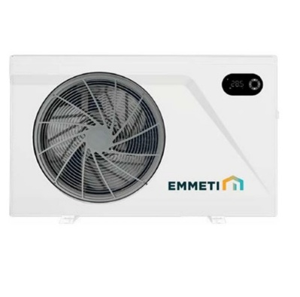

-

 |  |  | -
Capacidade nominal de aquecimento (27°C / 24,3°C) |  |  | Kw | #N/A
 |  |  | Btu/h | #N/A
Potência nominal de aquecimento |  |  | kW | #N/A
COP |  |  |  | #N/A
Capacidade nominal de aquecimento (15°C / 12°C) |  |  | Kw | #N/A
 |  |  | Btu/h | #N/A
Potência nominal de aquecimento |  |  | kW | #N/A
COP |  |  |  | #N/A
Fonte de energia |  |  |  | #N/A
Quantidade do Compressor |  |  |  | #N/A
Compressor |  |  |  | #N/A
Quantidade de Ventilador |  |  |  | #N/A
Velocidade do Ventilador |  |  | RPM | #N/A
Ruído |  |  | dB(A) | #N/A
Conexão de água |  |  | mm | #N/A
Volume de Fluxo da Água |  |  | m³/h | #N/A
Queda de pressão da água (máx.) |  |  | kPa | #N/A
Dimensão do produto |  |  | mm | #N/A
Dimensão do produto (C/L/A) |  |  | mm | #N/A
Peso Líquido |  |  | kg | #N/A
Peso |  |  | kg | #N/A

O valor desse relatório é uma estimativa.

-

 |  | 0m³ |  | 0°C

 |  | A |  | INICIAL | °C
 |  | B |  | FINAL | °C
 |  | C |  | AMBIENTE | °C

 |  | BORDA INFINITA | NÃO
 |  | CASCATA | NÃO
 |  | PISCINA COBERTA | NÃO
 |  | CAPA TERMICA | NÃO
 |  | VELOCIDADE VENTO | SEM VENTO

 |  | TEMPO AQUECIMENTO | 24h

MÊS | kW | R$ | FREQUENCIA DE USO
JANEIRO | #DIV/0! | #DIV/0! | APENAS FINAIS DE SEMANA
FEVEREIRO | #DIV/0! | #DIV/0!
MARÇO | #DIV/0! | #DIV/0! | QUANTAS HORAS DE USO DIÁRIO
ABRIL | #DIV/0! | #DIV/0! | 18
MAIO | #DIV/0! | #DIV/0!
JUNHO | #DIV/0! | #DIV/0! | VALOR Kw/H (R$)
JULHO | #DIV/0! | #DIV/0! | R$ 0.89
AGOSTO | #DIV/0! | #DIV/0!
SETEMBRO | #DIV/0! | #DIV/0!
OUTUBRO | #DIV/0! | #DIV/0!
NOVEMBRO | #DIV/0! | #DIV/0!
DEZEMBRO | #DIV/0! | #DIV/0!
MÉDIA | #DIV/0!
O valor desse relatório é uma estimativa.

